voorblad
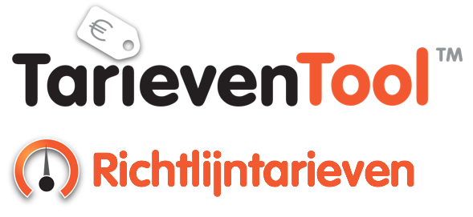

 | Versie: | 1
 | Datum: | 2021-05-07

Labor Redimo. Onafhankelijk Adviesbureau.
Specialist in Externe Inhuur, Talent Acquisition & Total Workforce Management
 |  |  | is een merk van

